内部测试版本需求
功能目录

 | 1 | GM命令
 | 2 | 角色查询
 | 3 | 邮件 | 配置表删除字段
 | 4 | 活动 | 待设计策划案
 | 5 | 礼包
 | 6 | 抽奖管理
 | 7 | 公告 | 配置表删除字段
 | 8 | 兑换码 | 待设计策划案
 | 9 | 版本维护 | 需要新增前端维护逻辑，多语言文本
 | 10 | 订单 | 待设计策划案
 | 11 | 权限

1.GM命令

 | 界面需求 | 季语Studio-GM管理 |  | 收起目录icon |  |  |  |  |  |  | 用户名 | 权限身份 | 退出

 |  | 功能目录 |  | GM命令

 |  |  |  |  | 用户id： | 请输入用户id
 |  |  |  |  | 命令： | 依次执行,可用"|"分隔

 |  |  |  |  | 提交

 | 规则需求 | 1 | 必须输入用户id及命令，否则【提交】按钮置灰不可点击。
 |  | 2 | 每次请求(提交后)先检查输入栏语法是否符合输入规则，若不符合则弹出提示语"无法请求，语法错误"，若符合则进入请求状态。
 |  | 2 | 每次请求(提交后)检查用户id是否存在，若不符合则弹出提示语"无法请求，无效的用户id"，若符合则进入请求状态。
 |  | 3 | 若超出最大输入栏最大字符限制弹出提示语"无法请求，超出最大字符数"。
 |  | 4 | GM命令包含命令函数及其对应参数，如：getReward(5;100001;1)
 |  |  |  | 表示对此用户id执行"getReward"命令函数，其参数为"5;100001;1"，用英文括号区分命令函数与参数。
 |  | 5 | 若请求成功则弹出提示语"请求成功"；
 |  |  | 若执行失败则根据返还错误码弹出对应提示语，例如： |  |  |  | "请求失败,超时"
 |  |  |  |  |  |  | "请求失败,第n条命令无效"
 |  | 6 | GM命令可使用"|"作为间隔符，即命令输入栏内可存在多条GM命令。
 |  |  |  | ① | 检查语法是否符合输入规则。
 |  |  |  | ② | 按顺序依次执行GM命令。

2.角色查询

 | 界面需求 | 季语Studio-GM管理 |  | 收起目录icon |  |  |  |  |  |  | 用户名 | 权限身份 | 退出

 |  | 功能目录 |  | 角色查询

 |  |  |  |  | 用户id： | 请输出用户id |  |  |  | 搜索

 |  |  |  |  | 用户id | 角色名称 |  | 在线状态 | 锁定状态 | 操作
 |  |  |  |  | 100000908 | oobbqq25 |  | 离线 | 未锁定 | 玩家数据 | 复制数据 | 强制离线 | 锁定
 |  |  |  |  | 页码管理

 | 规则需求 | 1 | 若id格式错误或不存在该用户id，统一弹出提示语"无法请求,用户id无效"。
 |  | 2 | 用户id可使用"|"作为间隔符，即输入栏内可存在多个用户id。
 |  | 3 | 【页码管理】规则不变，用于同时显示多个用户id。
 |  | 4 | 在线状态分为3种状态：①在线 ②离线 ③未知
 |  |  | 锁定状态分为3种状态：①锁定 ②未锁定 ③未知
 |  | 5 | 点击【玩家数据】按钮后，弹出列表，【数据导出】可将所有数据导出为csv格式文件。
 |  |  | 资产 |  |  | 背包 |  |  | 穿戴装备 |  |  | 属性值
 |  |  | 1 | 名称 |  | 1 | 道具1id | 数量 | 武器 | 装备名称 | 品质 | 攻击力 | 值
 |  |  | 2 | 等级 |  | 2 | 道具2id | 数量 | 衣服 | 装备名称 | 品质 | 生命值 | 值
 |  |  | 3 | 比特币 |  | 3 | 道具3id | 数量 | 手套 | 装备名称 | 品质
 |  |  | 4 | 钞票 |  | 4 | 道具4id | 数量 | 腰带 | 装备名称 | 品质
 |  |  | 5 | 体力 |  | 5 | 道具5id | 数量 | 裤子 | 装备名称 | 品质
 |  |  | 6 | 充值 |  | 6 | 道具6id | 数量 | 鞋子 | 装备名称 | 品质
 |  |  | 7 | 玩家分级 |  | 7 | 道具7id | 数量
 |  |  | 8 | 总经验值 |  | 8 | 道具8id | 数量
 |  |  | 9 | 主线进度 |  | 9 | 道具9id | 数量
 |  |  | 10 | 月卡 |  | 10 | 道具10id | 数量 |  | 数据导出
 |  |  | 11 | 通行证 |  | 11 | 道具11id | 数量
 |  |  | 12 | 日常周常 |  | 12 | 道具12id | 数量
 |  |  | 页码管理 |  |  | 页码管理
 |  | 6 | 【复制数据】、【强制离线】、【锁定】功能不变

3.邮件

 | 界面需求 | 邮件列表
 |  | 季语Studio-GM管理 |  | 收起目录icon |  |  |  |  |  |  | 用户名 | 权限身份 | 退出

 |  | 功能目录 |  | 邮件
 | 3页签 |  |  |  | 邮件列表 | 发送邮件 | 邮件模板 |  | √待发送 | √已发送 | √已取消

 |  |  |  |  | 邮件编号 | 收件人 | 发送状态 | 定时发送 |  | 后台备注 | 操作
 |  |  |  |  | 3 | 全服 | 已发送 | - |  | 补偿邮件3 | 详情 | 立即发送 | 取消发送
 |  |  |  |  | 2 | 全服 | 待发送 | 2024-05-22-01:36:45 |  | 补偿邮件2 | 详情 | 立即发送 | 取消发送
 |  |  |  |  | 1 | 全服 | 已取消 | 2024-05-22-01:36:45 |  | 补偿邮件1 | 详情 | 立即发送 | 取消发送

 | 规则需求 | 1 | 邮件列表需要记录所有通过GM后台发送的邮件，以邮件编号大小倒序排列。
 |  | 2 | 页签右边存在筛选功能。
 |  | 3 | 每次通过GM后台发送邮件，将自动按顺序生成邮件编号。
 |  | 4 | 发送状态包含3种：①待发送 ②已发送 ③已取消
 |  |  |  | "待发送"状态，所有操作按钮均可点击。
 |  |  |  | "已发送"或"已取消"状态，【立即发送】【取消发送】按钮置灰不可点击。
 |  | 5 | 点击详情弹出界面，即显示该邮件配置的所有数据。

 | 界面需求 | 发送邮件
 |  | 季语Studio-GM管理 |  | 收起目录icon |  |  |  |  |  |  | 用户名 | 权限身份 | 退出 |  | 季语Studio-GM管理 | 收起目录icon |  |  |  |  |  |  | 用户名 | 权限身份 | 退出

 |  | 功能目录 |  | 邮件 |  |  |  |  |  |  |  |  |  |  | 功能目录 | 邮件
 | 3页签 |  |  |  | 邮件列表 | 发送邮件 | 邮件模板 |  |  |  |  |  |  | 3页签 |  |  | 邮件列表 | 发送邮件 | 邮件模板

 |  |  |  |  | 邮件类型： | 模板邮件 |  |  |  |  |  |  |  |  |  |  | 邮件类型： | 临时邮件
 |  |  |  |  | 邮件模板id： | 下拉列表，读取mail表id |  |  |  |  |  |  |  |  |  |  | 邮件类型： | 附件类 |  |  |  | 标题： | 输入标题,临时邮件请用英文
 |  |  |  |  | 后台备注： | 仅用于后台备注 |  |  |  |  |  |  |  |  |  |  | 奖励串： | 输入reward串，可用"|"分隔 |  |  |  | 正文： | 输入正文,临时邮件请用英文
 |  |  |  |  | 定时发送： | 使用时间模板 |  |  |  |  |  |  |  |  |  |  | 收件人类型： | 指定用户id |  |  |  | 发件人： | 临时邮件固定为 Jiyu-Studio
 |  |  |  |  | 文本参数： | 自动填充文本参数，可编辑 |  |  |  |  |  |  |  |  |  |  | 收件人： | 输入用户id，可用"|"分隔
 |  |  |  |  | 奖励串： | 自动填充reward串，可编辑 |  |  |  |  |  |  |  |  |  |  | 后台备注： | 仅用于后台备注
 |  |  |  |  |  |  |  |  |  |  |  |  |  |  |  |  | 定时发送： | 使用时间模板

 |  |  |  |  | 文本预览： | 标题 | 测试-文本类 | 发件人 | 亚瑟 |  |  |  |  |  |  |  | 文本预览： | 标题 | 测试-文本类 | 发件人 | 亚瑟
 |  |  |  |  |  | 正文 | 根据数据生成文本模板 |  |  |  |  |  |  |  |  |  |  | 正文 | 根据数据生成文本模板

 |  |  |  |  |  | 有效期 | 14天 |  |  |  |  |  |  |  |  |  |  | 有效期 | 14天

 |  |  |  |  |  |  |  |  | 发送 |  |  |  |  |  |  |  |  |  |  |  | 发送

 | 规则需求 | 1 | 除后台备注外所有信息必须录入数据，否则【发送】置灰不可点击。
 |  | 2 | 临时邮件点击发送时优先检查语法，若不合规则弹出提示语"无法发送，语法错误"。
 |  | 3 | 定时发送需要使用网页时间模板： |  |  | 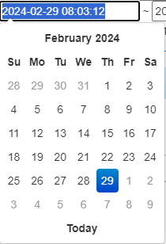

 |  | 4 | 需要根据数据变化生成文本预览。

 | 界面需求 | 邮件模板
 |  | 季语Studio-GM管理 |  | 收起目录icon |  |  |  |  |  |  | 用户名 | 权限身份 | 退出

 |  | 功能目录 |  | 邮件
 | 3页签 |  |  |  | 邮件列表 | 发送邮件 | 邮件模板

 |  |  |  |  | 邮件id | 邮件标题 |  | 邮件正文 |  | 文本参数 | 有效期 | 奖励
 |  |  |  |  | 10001 | 测试-文本类 |  | Test |  |  | 1
 |  |  |  |  | 20001 | 测试-附件类 |  | Test-Reward |  |  | 2 | 2;0;10
 |  |  |  |  | 10002 | 停机维护通知-文本类 |  | Test-10 min , 1 apple 2 banana 3 orange |  | 10;1;2;3 | 3
 |  |  |  |  | 20002 | 停机维护补偿-附件类 |  | Test-200 coin |  | 200 | 4 | 2;0;200
 |  |  |  |  | 20003 | Test补偿包 |  | Test-Reward package |  |  | 5 | 2;0;9999|3;0;88888

 | 规则需求 | 1 | 打开该界面时自动读取mail表数据并更新邮件模板。
 |  | 2 | 若同步失败则弹出提示语："同步失败，无法读取配置表数据。"

4.活动

 | 界面需求 | 活动列表
 |  | 季语Studio-GM管理 |  | 收起目录icon |  |  |  |  |  |  | 用户名 | 权限身份 | 退出

 |  | 功能目录 |  | 活动
 | 3页签 |  |  |  | 活动列表 | 活动配置 | 活动模板 |  | √进行中 | √待开始 | √已结束 | √已关闭
 |  |  |  |  |  | 刷新任务列表
 |  |  |  |  | 活动编号 | 活动id | 活动名称 | 活动状态 | 生效时间 |  |  |  | 操作
 |  |  |  |  | 5 | 501 | 活动5 | 已关闭 | 2024-05-22-01:36:45-2024-05-28-01:36:45 |  |  |  | 关闭
 |  |  |  |  | 4 | 401 | 活动4 | 已结束 | 2024-05-22-01:36:45-2024-05-28-01:36:45 |  |  |  | 关闭
 |  |  |  |  | 3 | 301 | 活动3 | 待开始 | 2024-05-22-01:36:45-2024-05-28-01:36:45 |  |  |  | 关闭
 |  |  |  |  | 2 | 201 | 活动2 | 进行中 | 2024-05-22-01:36:45-2024-05-28-01:36:45 |  |  |  | 关闭
 |  |  |  |  | 1 | 101 | 开服7日 | 进行中 | 2024-05-22-01:36:45-2024-05-28-01:36:45 |  |  |  | 关闭
 |  |  |  |  | 页码管理

 | 规则需求 | 1 | 活动列表需要记录所有活动情况，依据操作时间顺序自动生成编号。
 |  | 2 | 页签右边存在筛选功能。
 |  | 3 | 排序优先级：①活动状态：进行中>待开始>已结束>已关闭 ②按编号由大到小排序
 |  | 4 | 活动状态处于进行中或待开始，【关闭】按钮可点击，点击后活动状态被修改为已关闭，已关闭及已结束状态的活动【关闭】按钮置灰不可点击。
 |  | 5 | 刷新任务列表点击后，弹窗输入时间，输入时间并确认后，会在指定时间执行刷新task的操作（不输入时间则直接执行）
 |  |  |  | 会将所有当前所有玩家的task的信息按照最新的配置检测一遍，如果没有则生成新的任务信息
 |  |  |  | 生成新的task时，如果是task_type是1次性的，那么会追溯至玩家对应task_type的任务进度
 |  |  |  | 如果不是，那么会追溯至玩家，同分组下的同task_type的任务进度（取最大值），如果不存在相同task_type，那么新增的task进度为0
 |  | 6 | 只有活动开启后，活动的非一次性task才能记录进度
 | 界面需求 | 活动配置
 |  | 季语Studio-GM管理 |  | 收起目录icon |  |  |  |  |  |  | 用户名 | 权限身份 | 退出

 |  | 功能目录 |  | 活动
 | 3页签 |  |  |  | 活动列表 | 活动配置 | 活动模板

 |  |  |  |  | 活动模板id： | 下拉列表，读取活动模板id
 |  |  |  |  | 生效时间： | 时间模板 | - | 自动计算结束时间

 |  |  |  |  | 提交

 | 规则需求 | 1 | 活动配置必须填写活动模板id、起始时间，否则【提交】按钮置灰无法点击。
 |  | 2 | 每个活动id至多存在1个处于"进行中"或"待开始"活动状态，否则弹出提示语"请求失败，该活动已存在于活动列表"。

 | 界面需求 | 活动模板
 |  | 季语Studio-GM管理 |  | 收起目录icon |  |  |  |  |  |  | 用户名 | 权限身份 | 退出

 |  | 功能目录 |  | 活动
 | 3页签 |  |  |  | 活动列表 | 活动配置 | 活动模板

 |  |  |  |  | 活动id | 活动名称 |  |  | 持续时间 | 相关参数
 |  |  |  |  | 101 | 开服7日 |  |  | 86400
 |  |  |  |  | 201 | 活动2 |  |  | 172800
 |  |  |  |  | 301 | 活动3 |  |  | 259200
 |  |  |  |  | 401 | 活动4 |  |  | 345600
 |  |  |  |  | 501 | 活动5 |  |  | 432000

 | 规则需求 | 1 | 打开该界面时自动读取activity表数据并更新活动模板。
 |  | 2 | 若同步失败则弹出提示语："同步失败，无法读取配置表数据。"

5.礼包

 | 界面需求 | 礼包列表
 |  | 季语Studio-GM管理 |  | 收起目录icon |  |  |  |  |  |  | 用户名 | 权限身份 | 退出

 |  | 功能目录 |  | 礼包
 | 3页签 |  |  |  | 礼包列表 | 礼包配置 | 礼包模板 |  | √上架中 | √待上架 | √已下架 | √已取消

 |  |  |  |  | 礼包编号 | 礼包模板id | 礼包名称 | 礼包状态 | 生效时间 |  |  |  | 操作
 |  |  |  |  | 5 | 1302 | 圣诞节补给 | 已取消 | 2024-05-22-01:36:45-2024-05-28-01:36:45 |  |  |  | 取消
 |  |  |  |  | 4 | 1301 | 万圣节补给 | 已下架 | 2024-05-22-01:36:45-2024-05-28-01:36:45 |  |  |  | 取消
 |  |  |  |  | 3 | 1200 | 你一定需要这个 | 待上架 | 2024-05-22-01:36:45-2024-05-28-01:36:45 |  |  |  | 取消
 |  |  |  |  | 2 | 1102 | 富可敌国礼包 | 上架中 | 2024-05-22-01:36:45-2024-05-28-01:36:45 |  |  |  | 取消
 |  |  |  |  | 1 | 1101 | 幼儿园毕业礼包 | 上架中 | 2024-05-22-01:36:45-2024-05-28-01:36:45 |  |  |  | 取消
 |  |  |  |  | 页码管理

 | 规则需求 | 1 | 礼包列表需要记录所有礼包情况，依据操作时间顺序自动生成编号。
 |  | 2 | 页签右边存在筛选功能。
 |  | 3 | 排序优先级：①礼包状态：上架中>待上架>已下架>已取消 ②按编号由大到小排序
 |  | 4 | 礼包状态处于上架中或待上架，【取消】按钮可点击，点击后礼包状态被修改为已取消，已取消及已下架状态的礼包【取消】按钮置灰不可点击。

 | 界面需求 | 礼包配置
 |  | 季语Studio-GM管理 |  | 收起目录icon |  |  |  |  |  |  | 用户名 | 权限身份 | 退出

 |  | 功能目录 |  | 礼包
 | 3页签 |  |  |  | 礼包列表 | 礼包配置 | 礼包模板

 |  |  |  |  | 礼包模板id： | 下拉列表，读取礼包模板id及名称
 |  |  |  |  | 生效时间： | 时间模板 | - | 自动计算结束时间

 |  |  |  |  | 提交

 | 规则需求 | 1 | 礼包配置必须填写礼包模板id、起始时间，否则【提交】按钮置灰无法点击。
 |  | 2 | 每个礼包id至多存在1个处于"上架中"或"待上架"礼包状态，否则弹出提示语"请求失败，该礼包已存在于礼包列表"。

 | 界面需求 | 礼包模板
 |  | 季语Studio-GM管理 |  | 收起目录icon |  |  |  |  |  |  | 用户名 | 权限身份 | 退出

 |  | 功能目录 |  | 礼包
 | 3页签 |  |  |  | 礼包列表 | 礼包配置 | 礼包模板

 |  |  |  |  | 礼包id | 礼包名称 |  |  | 持续时间
 |  |  |  |  | 1101 | 幼儿园毕业礼包 |  |  | 172800
 |  |  |  |  | 1102 | 富可敌国礼包 |  |  | 172800
 |  |  |  |  | 1200 | 你一定需要这个 |  |  | 86400
 |  |  |  |  | 1301 | 万圣节补给 |  |  | 172800
 |  |  |  |  | 1302 | 圣诞节补给 |  |  | 172800

 | 规则需求 | 1 | 打开该界面时自动读取gift_group表数据并更新礼包模板。
 |  | 2 | 若同步失败则弹出提示语："同步失败，无法读取配置表数据。"

6.抽奖管理

 | 界面需求 | 宝箱列表
 |  | 季语Studio-GM管理 |  | 收起目录icon |  |  |  |  |  |  | 用户名 | 权限身份 | 退出

 |  | 功能目录 |  | 宝箱
 | 3页签 |  |  |  | 宝箱列表 | 宝箱配置 | 宝箱模板 |  | √上架中 | √待上架 | √已下架 | √已取消

 |  |  |  |  | 编号 | 宝箱模板id | 宝箱名称 | 宝箱状态 | 生效时间 |  |  |  | 操作
 |  |  |  |  | 5 | 1301 | test-限时限次盲盒1 | 已取消 | 2024-05-22-01:36:45-2024-05-28-01:36:45 |  |  |  | 取消
 |  |  |  |  | 4 | 1201 | test-限次盲盒1 | 已下架 | 2024-05-22-01:36:45-2024-05-28-01:36:45 |  |  |  | 取消
 |  |  |  |  | 3 | 1102 | test-限次盲盒1 | 待上架 | 2024-05-22-01:36:45-2024-05-28-01:36:45 |  |  |  | 取消
 |  |  |  |  | 2 | 3002 | 金盲盒 | 上架中 | - |  |  |  | 取消
 |  |  |  |  | 1 | 3001 | 银盲盒 | 上架中 | - |  |  |  | 取消
 |  |  |  |  | 页码管理

 | 规则需求 | 1 | 宝箱列表需要记录所有宝箱情况，依据操作时间顺序自动生成编号。
 |  | 2 | 页签右边存在筛选功能。
 |  | 3 | 排序优先级：①宝箱状态：上架中>待上架>已下架>已取消 ②按编号由大到小排序
 |  | 4 | 宝箱状态处于上架中或待上架，【取消】按钮可点击，点击后宝箱状态被修改为已取消，已取消及已下架状态的宝箱【取消】按钮置灰不可点击。

 | 界面需求 | 宝箱配置
 |  | 季语Studio-GM管理 |  | 收起目录icon |  |  |  |  |  |  | 用户名 | 权限身份 | 退出

 |  | 功能目录 |  | 宝箱
 | 3页签 |  |  |  | 宝箱列表 | 宝箱配置 | 宝箱模板

 |  |  |  |  | 宝箱模板id： | 下拉列表，读取宝箱模板id及名称
 |  |  |  |  | 生效类型： | 自动填充生效类型
 |  |  |  |  | 生效时间： | 时间模板 | - | 自动计算结束时间
 |  |  |  |  | 限次次数： | 自动填充限次次数

 |  |  |  |  | 提交

 | 规则需求 | 1 | 宝箱配置必须填写宝箱模板id、起始时间，否则【提交】按钮置灰无法点击。
 |  | 2 | 每个宝箱id至多存在1个处于"上架中"或"待上架"宝箱状态，否则弹出提示语"请求失败，该宝箱已存在于宝箱列表"。

 | 界面需求 | 宝箱模板
 |  | 季语Studio-GM管理 |  | 收起目录icon |  |  |  |  |  |  | 用户名 | 权限身份 | 退出

 |  | 功能目录 |  | 宝箱
 | 3页签 |  |  |  | 宝箱列表 | 宝箱配置 | 宝箱模板

 |  |  |  |  | 宝箱id | 宝箱名称 |  |  | 限制类型 | 持续时间 | 限次次数
 |  |  |  |  | 3001 | 银盲盒 |  |  | 1
 |  |  |  |  | 3002 | 金盲盒 |  |  | 1
 |  |  |  |  | 1102 | test-限时盲盒2 |  |  | 2 | 259200
 |  |  |  |  | 1201 | test-限次盲盒1 |  |  | 3 | 300 | 5
 |  |  |  |  | 1301 | test-限时限次盲盒1 |  |  | 4 | 300 | 5

 | 规则需求 | 1 | 打开该界面时自动读取draw_box表数据并更新宝箱模板。
 |  | 2 | 若同步失败则弹出提示语："同步失败，无法读取配置表数据。"

7.公告

 | 界面需求 | 公告列表
 |  | 季语Studio-GM管理 |  | 收起目录icon |  |  |  |  |  |  | 用户名 | 权限身份 | 退出

 |  | 功能目录 |  | 公告
 | 3页签 |  |  |  | 公告列表 | 发送公告 | 公告模板 |  | √生效中 | √待生效 | √已结束 | √已关闭

 |  |  |  |  | 公告编号 | 公告名称 | 生效状态 | 生效时间 |  |  |  | 操作
 |  |  |  |  | 4 | 测试公告4 | 生效中 | 2024-05-22-01:36:45-2024-05-28-01:36:45 |  |  |  | 详情 | 关闭
 |  |  |  |  | 3 | 测试公告3 | 待生效 | 2024-05-22-01:36:45-2024-05-28-01:36:45 |  |  |  | 详情 | 关闭
 |  |  |  |  | 2 | 测试公告2 | 已结束 | 2024-05-22-01:36:45-2024-05-28-01:36:45 |  |  |  | 详情 | 关闭
 |  |  |  |  | 1 | 测试公告1 | 已关闭 | 2024-05-22-01:36:45-2024-05-28-01:36:45 |  |  |  | 详情 | 关闭

 | 规则需求 | 1 | 公告列表需要记录所有通过GM后台发送的公告，以公告编号大小倒序排列。
 |  | 2 | 页签右边存在筛选功能。
 |  | 3 | 每次通过GM后台发送公告，将自动按顺序生成公告编号。
 |  | 4 | 生效状态包含4种：①生效中 ②待生效 ③已结束 ④已关闭
 |  |  |  | "生效中"或"待生效"状态，【关闭】可点击。
 |  |  |  | "已关闭"或"已结束"状态，【关闭】按钮置灰不可点击。
 |  | 5 | 点击详情弹出界面，即显示该公告配置的所有数据。

 | 界面需求 | 发送公告
 |  | 季语Studio-GM管理 |  | 收起目录icon |  |  |  |  |  |  | 用户名 | 权限身份 | 退出

 |  | 功能目录 |  | 公告
 | 3页签 |  |  |  | 公告列表 | 发送公告 | 公告模板

 |  |  |  |  | 公告模板id： | 下拉列表，读取announce表id
 |  |  |  |  | 生效时间： | 起始时间 | - | 结束时间
 |  |  |  |  | 公告链接： | 自动填充公告链接，可编辑

 |  |  |  |  |  |  |  |  | 发送

 | 规则需求 | 1 | 除公告链接外所有信息必须录入数据，否则【发送】置灰不可点击。
 |  | 2 | 生效时间存在起始时间与结束时间，均需要使用网页时间模板：

 | 界面需求 | 公告模板
 |  | 季语Studio-GM管理 |  | 收起目录icon |  |  |  |  |  |  | 用户名 | 权限身份 | 退出

 |  | 功能目录 |  | 公告
 | 3页签 |  |  |  | 公告列表 | 发送公告 | 公告模板

 |  |  |  |  | 公告模板id | 公告标题 |  | 公告链接
 |  |  |  |  | 10001 | 测试-文本类
 |  |  |  |  | 10002 | 测试-附件类
 |  |  |  |  | 10003 | 停机维护通知-文本类
 |  |  |  |  | 20002 | 停机维护补偿-附件类
 |  |  |  |  | 20003 | Test补偿包

 | 规则需求 | 1 | 打开该界面时自动读取announce表数据并更新公告模板。
 |  | 2 | 若同步失败则弹出提示语："同步失败，无法读取配置表数据。"

8.兑换码

 | 界面需求 | 兑换码列表
 |  | 季语Studio-GM管理 |  | 收起目录icon |  |  |  |  |  |  | 用户名 | 权限身份 | 退出

 |  | 功能目录 |  | 兑换码
 | 3页签 |  |  |  | 兑换码列表 | 兑换码生成 | 兑换记录 | √持续生效 | √待使用 | √待开放 | √已使用 | √已失效 | √已废弃
 |  |  |  |  | 筛选： | 起始时间 | - | 结束时间
 |  |  |  |  | 全选
 |  |  |  |  | 编号 | 兑换码 | 状态 | 生效时间 |  |  |  | 奖励串 | 操作
 |  |  |  |  | 1 | vip666 | 重复生效 | - |  |  |  | 2;0;10 | 废弃
 |  |  |  |  | 2 | vip888 | 待开放 | 2024-05-22-01:36:45-2024-05-28-01:36:45 |  |  |  | 2;0;100 | 废弃
 |  |  |  |  | 3 | vip999 | 已使用 | - |  |  |  | 2;0;200 | 废弃
 |  |  |  |  | 4 | chinano1 | 待使用 | 2024-05-22-01:36:45-2024-05-28-01:36:45 |  |  |  | 2;0;300 | 废弃
 |  |  |  |  | 5 | jiyustudio | 已失效 | 2024-05-22-01:36:45-2024-05-28-01:36:45 |  |  |  | 2;0;400 | 废弃
 |  |  |  |  | 6 | jiyustudio | 已废弃 | 2024-05-22-01:36:45-2024-05-28-01:36:45 |  |  |  | 2;0;500 | 废弃

 | 规则需求 | 1 | 兑换码列表需要记录所有兑换码情况，以兑换码编号大小正序排列。
 |  | 2 | 存在状态及生效时间双重筛选功能，生效时间满足 兑换码起始时间＜筛选器起始时间或兑换码结束时间＞筛选器结束时间 则符合筛选条件。
 |  | 3 | 每次通过GM后台输出兑换码，将自动按顺序生成兑换码编号。
 |  | 4 | 状态包含6种：①持续生效 ②待使用 ③待开放 ④已使用 ⑤已失效 ⑥已废弃
 |  |  |  | "持续生效"、"待使用"、"待开放"状态，【废弃】按钮可点击。
 |  |  |  | "已使用"、"已失效"、"已废弃"状态，【废弃】按钮置灰不可点击。

 | 界面需求 | 兑换码生成
 |  | 季语Studio-GM管理 |  | 收起目录icon |  |  |  |  |  |  | 用户名 | 权限身份 | 退出 |  | 季语Studio-GM管理 | 收起目录icon |  |  |  |  |  |  | 用户名 | 权限身份 | 退出

 |  | 功能目录 |  | 兑换码 |  |  |  |  |  |  |  |  |  |  | 功能目录 | 兑换码
 | 3页签 |  |  |  | 兑换码列表 | 兑换码生成 | 兑换记录 |  |  |  |  |  |  |  |  |  | 兑换码列表 | 兑换码生成 | 兑换记录

 |  |  |  |  | 生成方式： | 手动生成 |  |  |  |  |  |  |  |  |  |  | 生成方式： | 自动生成
 |  |  |  |  | 兑换码： | 输入兑换码，区分大小写 |  |  |  |  |  |  |  |  |  |  | 生成个数： | 输入生成个数
 |  |  |  |  | 生效类型： | 重复生效 |  |  |  |  |  |  |  |  |  |  | 生效类型： | 唯一生效
 |  |  |  |  | 生效时间： | 起始时间 | - | 结束时间 |  |  |  |  |  |  |  |  | 生效时间： | 起始时间 | - | 结束时间
 |  |  |  |  | 奖励串： | 输入reward串，可用"|"分隔 |  |  |  |  |  |  |  |  |  |  | 奖励串： | 输入reward串，可用"|"分隔

 |  |  |  |  | 生成 |  |  |  |  |  |  |  |  |  |  |  | 生成

 | 规则需求 | 1 | 需要录入除生效时间外的所有信息，否则【生成】按钮置灰不可点击。
 |  | 2 | 若生成时未录入生效时间，则该兑换码永久生效。
 |  | 3 | 每次请求(生成后)先检查输入栏语法是否符合输入规则，若不符合则弹出提示语"无法请求，语法错误"，若符合则进入请求状态。
 |  | 4 | 生效类型分为2种类型： |  | ① | 唯一生效 | 该兑换码仅能使用一次，被使用后兑换码失效。 |  |  |  |  | 该类型状态于列表无法被改变为"重复生效"。
 |  |  |  |  | ② | 重复生效 | 该兑换码可被每个用户兑换一次，超过结束时间后自动失效。 |  |  |  |  | 该类型状态于列表无法被改变为"待使用"。
 |  | 5 | 生效类型为重复生效被用户使用后在兑换码列表中不会改变状态，但需要记录该用户已使用过此兑换码。
 |  | 5 | 手动生成时，兑换码存在字符数限制、仅为英文字符及数字、区分大小写，英文字符数限制为：6-16。若不满足字符数限制，则弹出提示语"无法请求，兑换码字符数错误"。
 |  | 6 | 自动生成由后端自拟算法，生成12位兑换码，由大写字母、小写字母、数字随机混合组成，自动生成为一次性生成多个兑换码，生成结束后对照列表，若相同则重新生成，直至本次生成的所有兑换码唯一。
 |  | 7 | 手动生成兑换码时，若兑换码已存在于兑换码列表则弹出提示语"请求失败，该兑换码已存在"。
 |  | 8 | 若生成成功则弹出提示语"已成功生成n个兑换码"，其中n为本次生成的兑换码数量。

 | 界面需求 | 兑换记录
 |  | 季语Studio-GM管理 |  | 收起目录icon |  |  |  |  |  |  | 用户名 | 权限身份 | 退出

 |  | 功能目录 |  | 兑换码
 | 3页签 |  |  |  | 兑换码列表 | 兑换码生成 | 兑换记录
 |  |  |  |  | 筛选： | 用户id： | 请输入用户id
 |  |  |  |  |  | 起始时间 | - | 结束时间
 |  |  |  |  | 编号 | 兑换码 | 用户id |  | 兑换时间 |  |  | 奖励串
 |  |  |  |  | 1 | vip666 | 12345678 |  | 2024-05-22-01:36:45 |  |  | 2;0;10
 |  |  |  |  | 2 | vip888 | 12345678 |  | 2024-05-22-01:36:45 |  |  | 2;0;100
 |  |  |  |  | 3 | vip999 | 12345678 |  | 2024-05-22-01:36:45 |  |  | 2;0;200
 |  |  |  |  | 4 | vip666 | 12345677 |  | 2024-05-22-01:36:45 |  |  | 2;0;300
 |  |  |  |  | 5 | chinano1 | 12345676 |  | 2024-05-22-01:36:45 |  |  | 2;0;400

 | 规则需求 | 1 | 存在用户id及兑换时间双重筛选功能，兑换时间满足 起始时间-结束时间 区间内则符合筛选条件。
 |  | 2 | 仅记录兑换成功并根据需求更新兑换码状态。

9.版本维护

 | 界面需求 | 版本环境 |  |  |  |  |  |  |  |  |  |  |  |  | 确认变更后
 |  | 季语Studio-GM管理 |  | 收起目录icon |  |  |  |  |  |  | 用户名 | 权限身份 | 退出 |  | 季语Studio-GM管理 | 收起目录icon |  |  |  |  |  |  | 用户名 | 权限身份 | 退出

 |  | 功能目录 |  | 版本维护 |  |  |  |  |  |  |  |  |  |  | 功能目录 | 版本维护
 | 2页签 |  |  |  | 版本环境 | 停机维护 |  |  |  |  |  |  |  |  |  |  | 版本环境 | 停机维护

 |  |  |  |  | 版本号 | 当前状态 | 预状态 | CDN相关 |  |  |  |  | 操作 |  |  |  | 版本号 | 当前状态 | 预状态 | CDN相关 |  |  |  |  | 操作
 |  |  |  |  | 0.5 | - | 热更 |  |  |  |  |  | 修改 |  |  |  | 0.5 | 强更 | - |  |  |  |  |  | 修改
 |  |  |  |  | 0.4 | 热更 | 废弃 |  |  |  |  |  | 修改 |  |  |  | 0.4 | 废弃 | - |  |  |  |  |  | 修改
 |  |  |  |  | 0.3 | 废弃 | 废弃 |  |  |  |  |  | 修改 |  |  |  | 0.3 | 废弃 | - |  |  |  |  |  | 修改
 |  |  |  |  | 0.2 | 废弃 | 废弃 |  |  |  |  |  | 修改 |  |  |  | 0.2 | 废弃 | - |  |  |  |  |  | 修改
 |  |  |  |  | 0.1 | 废弃 | 废弃 |  |  |  |  |  | 修改 |  |  |  | 0.1 | 废弃 | - |  |  |  |  |  | 修改
 |  |  |  |  | 页码管理 |  |  |  |  |  |  |  |  |  |  |  | 页码管理
 |  |  |  |  | 新增 |  | 确认变更 |  |  |  |  |  |  |  |  |  | 新增 |  | 确认变更

 | 规则需求 | 1 | 版本号包含多个子版本，如 Version 0.5 包含 Version 0.5.1~ Version 0.5.99。
 |  | 2 | 当执行【新增】或【修改】操作后，将改变版本号的"当前状态"与"预状态"
 |  | 3 | 当执行【确认变更】按钮后，将版本号的"当前状态"变更为"预状态"，并清除"预状态"内容(变更为"-")
 |  | 4 | 当前状态为"热更"状态时，【修改】按钮可点击。
 |  |  | 当前状态为"废弃"状态时，【修改】置灰不可点击且"预状态"强制为"废弃"状态。
 |  | 5 | 若用户当前版本号处于"热更"状态，则根据CDN热更该版本号对应资源。
 |  |  | 若用户当前版本号处于"废弃"状态，则跳转至对应网址，需手动下载最新版本号安装包并覆盖安装。
 |  | 6 | 点击【新增】后【修改】按钮后可配置版本号，弹出以下界面：
 |  | 7 | 仅能存在1个"热更"状态的版本号，低于该版本号的均被设定为"废弃"。

 |  |  |  | 版本号： |  | .
 |  |  |  | 当前状态： | 输入版本号后自动生成
 |  |  |  | 预状态： | 热更
 |  |  |  | CDN相关1： | 输入CDN相关1
 |  |  |  | CDN相关2： | 输入CDN相关2
 |  |  |  | CDN相关3： | 输入CDN相关3

 |  |  |  | 修改

 |  |  | 点击修改保存数据。
 |  |  | 该界面下需要录入所有信息，否则【修改】按钮置灰不可点击。
 |  | 8 | 若满足修改条件，点击【修改】按钮弹出提示语"修改成功"。否则弹出提示语"修改失败"。
 |  | 9 | 点击【确认变更】按钮，判断是否变更成功，弹出提示语"变更成功"并修改版本号状态，或"变更失败"并保留版本号状态。

 | 界面需求 | 停机维护
 |  | 季语Studio-GM管理 |  | 收起目录icon |  |  |  |  |  |  | 用户名 | 权限身份 | 退出

 |  | 功能目录 |  | 版本维护
 | 2页签 |  |  |  | 版本环境 | 停机维护 |  | 新增

 |  |  |  |  | 编号 | 状态 | 维护时间 |  |  |  | 备注 |  | 操作
 |  |  |  |  | 3 | 待维护 | 2024-05-22-01:36:45-2024-05-28-01:36:45 |  |  |  | 测试维护3 |  | 编辑
 |  |  |  |  | 2 | 维护中 | 2024-05-22-01:36:45-2024-05-28-01:36:45 |  |  |  | 测试维护2 |  | 编辑
 |  |  |  |  | 1 | 已结束 | 2024-05-22-01:36:45-2024-05-28-01:36:45 |  |  |  | 测试维护1 |  | 编辑
 |  |  |  |  | 页码管理

 | 规则需求 | 1 | 点击【新增】或【编辑】按钮显示如下界面：

 |  |  |  | 维护时间： | 起始时间 | - | 结束时间
 |  |  |  | 维护延后： | 输入维护延后秒数 |  | 秒
 |  |  |  |  | 距离结束还有n秒
 |  |  |  | 修改

 |  |  | 需要录入起始时间与结束时间，否则【修改】按钮置灰不可点击。
 |  |  | 若满足修改条件，点击【修改】按钮弹出提示语"修改成功"。否则弹出提示语"修改失败"。
 |  | 2 | 存在3种状态：①待维护 ②维护中 ③已结束
 |  |  |  | "待维护"与"维护中"状态时可点击【编辑】按钮进入维护信息修改界面。
 |  |  |  | "已结束"状态时【编辑】按钮置灰不可点击。
 |  | 3 | 当距离维护时间起始时间≤2小时，前端弹出横幅公告(需补充前端逻辑、多语言)。

10.订单

 | 界面需求 | 季语Studio-GM管理 |  | 收起目录icon |  |  |  |  |  |  | 用户名 | 权限身份 | 退出

 |  | 功能目录 |  | 订单
 |  |  |  |  | 筛选： | 订单号 | 请输入数据

 |  |  |  |  | 订单号 | 用户id | 商品备注 | 商品id | 更新时间 |  | 创建时间 |  | 退款
 |  |  |  |  | 10121121 | 12345678 | 限时补给1-1 | 13011 | 2024-05-22-01:36:45 |  | 2024-05-22-01:36:45 |  | 正常
 |  |  |  |  | 10121120 | 12345678 | 限时补给1-2 | 13012 | 2024-05-22-01:36:45 |  | 2024-05-22-01:36:45 |  | 正常
 |  |  |  |  | 10121119 | 12345678 | 限时补给1-3 | 13013 | 2024-05-22-01:36:45 |  | 2024-05-22-01:36:45 |  | 正常
 |  |  |  |  | 10121118 | 12345678 | 直充-128元 | 4 | 2024-05-22-01:36:45 |  | 2024-05-22-01:36:45 |  | 异常
 |  |  |  |  | 10121117 | 12345678 | 直充-68元 | 3 | 2024-05-22-01:36:45 |  | 2024-05-22-01:36:45 |  | 异常
 |  |  |  |  | 页码管理

 | 规则需求 | 1 | 默认显示所有订单数据，排序优先级：更新时间(近)>订单号(大)
 |  | 2 | 存在"用户id"或"订单号"两类筛选
 |  | 3 | 退款状态为"异常"的订单加粗标红。

11.权限

 | 界面需求 | 权限管理
 |  | 季语Studio-GM管理 |  | 收起目录icon |  |  |  |  |  |  | 用户名 | 权限身份 | 退出

 |  | 功能目录 |  | 权限
 | 4页签 |  |  |  | 权限管理 | 用户管理 | 白名单 | 黑名单

 |  |  |  |  | 新增 | 刷新

 |  |  |  |  | ID | 权限身份 | 说明 |  |  |  | 操作
 |  |  |  |  | 1 | 超级管理员 | 后台管理者 |  |  |  | 编辑 | 重置密码 | 删除
 |  |  |  |  | 2 | 一般管理员 | 无法修改其他用户权限 |  |  |  | 编辑 | 重置密码 | 删除
 |  |  |  |  | 3 | 测试人员 | 仅可使用GM命令 |  |  |  | 编辑 | 重置密码 | 删除
 |  |  |  |  | 页码管理

 | 规则需求 | 1 | 继承临时版本逻辑，"角色名"修改为"权限身份"，需要在界面右上角显示，【+】按钮修改为【新增】按钮。
 |  | 2 | 按照界面需求文本说明定义"一般管理员"及"访客"的权限设定。

 | 界面需求 | 账号管理
 |  | 季语Studio-GM管理 |  | 收起目录icon |  |  |  |  |  |  | 用户名 | 权限身份 | 退出

 |  | 功能目录 |  | 权限
 | 4页签 |  |  |  | 权限管理 | 账号管理 | 白名单 | 黑名单

 |  |  |  |  | 新增 | 刷新

 |  |  |  |  | 账号 | 权限身份 | 操作
 |  |  |  |  | admin | 超级管理员 | 编辑 | 重置密码 | 删除
 |  |  |  |  | test1 | 一般管理员 | 编辑 | 重置密码 | 删除
 |  |  |  |  | test2 | 测试人员 | 编辑 | 重置密码 | 删除
 |  |  |  |  | 页码管理

 | 规则需求 | 1 | 继承临时版本逻辑，"角色名"修改为"账号"，【+】按钮修改为【新增】按钮。
 |  | 2 | 新增"权限身份"，需要展示账号的权限身份信息。

 | 界面需求 | 白名单
 |  | 季语Studio-GM管理 |  | 收起目录icon |  |  |  |  |  |  | 用户名 | 权限身份 | 退出

 |  | 功能目录 |  | 权限
 | 4页签 |  |  |  | 权限管理 | 账号管理 | 白名单 | 黑名单

 |  |  |  |  | 新增 | 刷新

 |  |  |  |  | 编号 | Udid |  |  |  | 备注 | 更新时间 |  | 操作
 |  |  |  |  | 1 | F6C5532C81919570801CE06F59B1415F.1003 |  |  |  | 蓝霸符 | 2024-05-22-01:36:45 |  | 删除
 |  |  |  |  | 2 | F6C5532C81919570801CE06F59B1415F.1003 |  |  |  | 极光 | 2024-05-22-01:36:45 |  | 删除
 |  |  |  |  | 3 | F6C5532C81919570801CE06F59B1415F.1003 |  |  |  | 冷淡雾峰 | 2024-05-22-01:36:45 |  | 删除
 |  |  |  |  | 页码管理

 | 规则需求 | 1 | 排序逻辑：编号由小到大。
 |  | 2 | 新增后自动生成编号，删除已存在的编号后，被删除编号无法被再次使用。
 |  | 3 | 点击【新增】按钮弹出界面如下：

 |  |  |  | Udid： | 请输入设备Udid
 |  |  |  | 备注： | 请明确填写使用备注

 |  |  |  | 保存

 |  |  | 点击【保存】按钮后弹出"保存成功"并更新呢白名单列表数据。
 |  | 4 | 拟定为所有白名单设备可在任意时刻访问服务器，无视停机维护，具体权限由后端设计。

 | 界面需求 | 黑名单
 |  | 季语Studio-GM管理 |  | 收起目录icon |  |  |  |  |  |  | 用户名 | 权限身份 | 退出

 |  | 功能目录 |  | 权限
 | 4页签 |  |  |  | 权限管理 | 账号管理 | 白名单 | 黑名单

 |  |  |  |  | 新增 | 刷新

 |  |  |  |  | 编号 | Udid |  |  |  | 备注 | 更新时间 |  | 操作
 |  |  |  |  | 1 | F6C5532C81919570801CE06F59B1415F.1003 |  |  |  | 蓝霸符 | 2024-05-22-01:36:45 |  | 删除
 |  |  |  |  | 2 | F6C5532C81919570801CE06F59B1415F.1003 |  |  |  | 极光 | 2024-05-22-01:36:45 |  | 删除
 |  |  |  |  | 3 | F6C5532C81919570801CE06F59B1415F.1003 |  |  |  | 冷淡雾峰 | 2024-05-22-01:36:45 |  | 删除
 |  |  |  |  | 页码管理

 | 规则需求 | 1 | 除身份权限外，逻辑同白名单。
 |  | 2 | 黑名单设备无法连入服务器。

使用文档
1.登陆

 | 登陆网址： | 服务器地址/login/index
 |  | 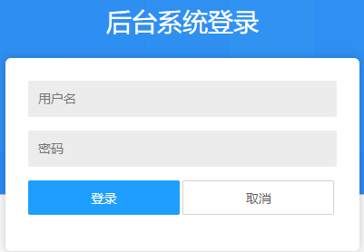

 | ① 在用户名输入栏输入账号
 | ② 在密码输入栏输入密码
 | ③ 点击登录按钮后，如果账号和密码正确，会登陆跳转至主界面
 | 注： | 登陆默认持续6个小时，超出时间后，点击主界面任意按钮会自动返回登录界面
 |  | 每个账号15分钟内只能输错5次密码，超过5次，请联系管理员重置

2.主界面

 |  | 

 |  | 登陆后显示主界面，显示个人信息和账号能够进行操作的操作列表

 |  | 

 |  | 点击主界面右上角用户名或者角色处，即可进入个人信息界面
 |  |  | 在个人信息界面可以进行密码修改

 |  |  | 在 旧密码：输入栏输入当前账号的密码
 |  |  | 在 新密码： 输入栏输入想要修改的新密码
 |  |  | 在 重复密码： 输入栏输入跟新密码输入栏相同新密码
 |  |  | 点击 立即提交 按钮，如果旧密码正确，当前账号的密码就会修改成新密码

3.权限管理（限管理员账号）

 |  | 

 |  | 如果登陆的账号具有管理员权限，那么在权限模块可以对其他账号进行处理
 |  |  | 每个账号具有一个角色，每个账号的权限是账号对应的角色所对应的权限

 |  | 权限管理模块能够对所有的角色具有哪些权限进行管理

 |  | 账号管理能够修改所有账号的角色，新增账号，重置指定账号的密码

 | 3.1 权限管理

 |  | 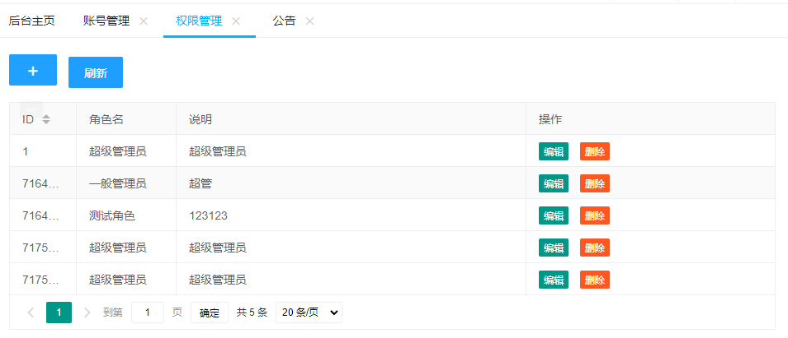

 |  | 

 |  | 权限列表展示所有角色的信息，包含角色id，角色名称，说明，以及所有的操作
 |  |  | 可以对现有的角色进行编辑，以及删除
 |  |  | 如果角色正在被使用则无法删除
 |  |  | id为1的超级管理员无法删除

 |  | 3.1.1 新增角色

 |  | 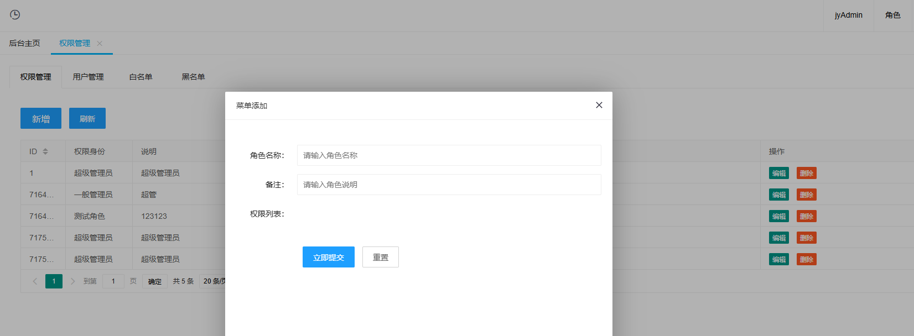

 |  |  | 点击列表左上角 加号 按钮，会弹出添加角色的表单
 |  |  |  | 表单说明：
 |  |  |  |  | 角色名称： | 要添加的角色的名称
 |  |  |  |  |  | 最多30个字符
 |  |  |  |  | 备注： | 要添加的角色的说明
 |  |  |  |  |  | 最多60个字符
 |  |  |  |  | 权限列表： | 角色对应的权限列表
 |  |  |  |  |  | 白名单机制，只有具有权限才能访问

 |  |  |  |  | 立即提交： | 表单填完以后，点击立即提交就能新增角色

 |  | 3.1.2 修改角色权限

 |  | 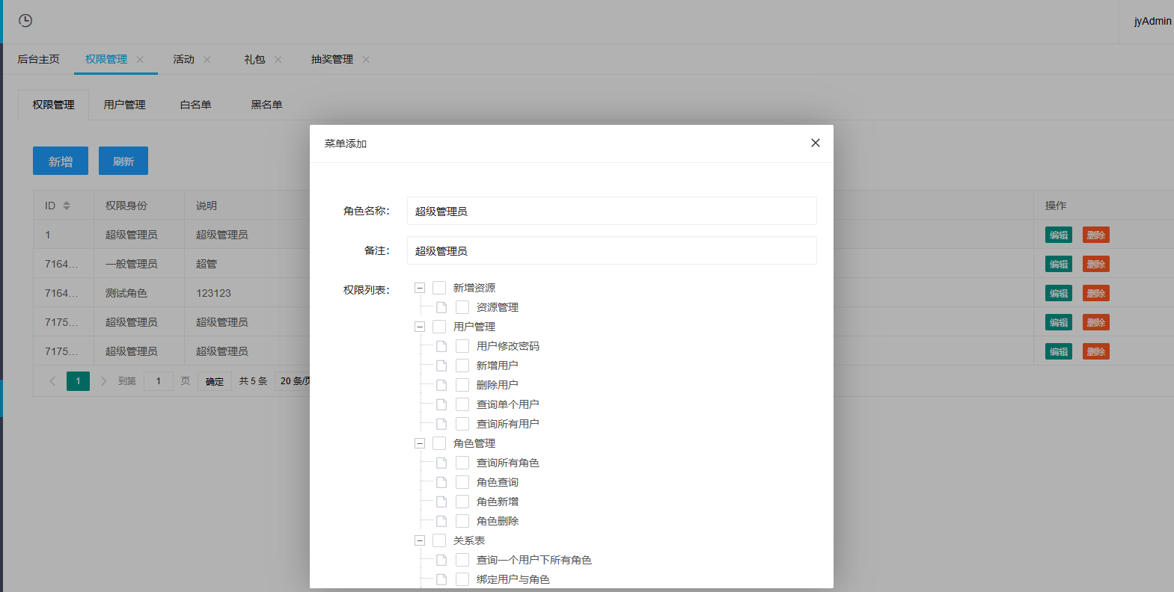

 |  |  | 点击列表中想修改的角色的那一行的编辑按钮，即可弹出对应角色的修改权限列表
 |  |  |  | 表单说明：
 |  |  |  |  | 角色名称： | 要修改的角色名称
 |  |  |  |  |  | 最多30个字符
 |  |  |  |  | 备注： | 要修改的角色的说明
 |  |  |  |  |  | 最多60个字符
 |  |  |  |  | 权限列表： | 角色对应的权限列表
 |  |  |  |  |  | 白名单机制，只有具有权限才能访问

 |  |  |  |  | 立即提交： | 表单填完以后，点击立即提交就能修改角色信息

 |  | 3.1.3 删除角色

 |  | 

 |  |  | 点击列表中想删除的角色的那一行的删除按钮，点击确定后即可删除指定角色
 |  |  |  | 如果一个角色有账号在使用，那么无法被删除

 | 3.2 用户管理

 |  | 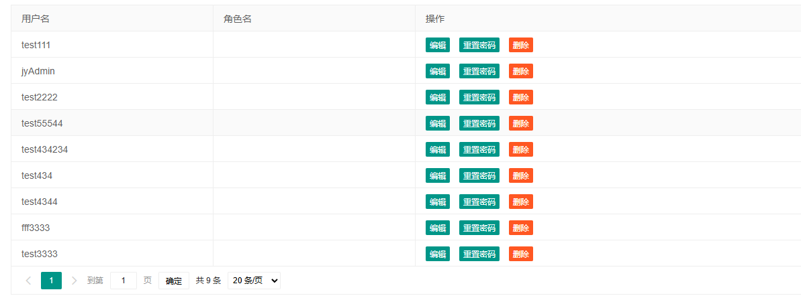

 |  | 账号展示所有账号的信息，包含账号名，以及所有的操作
 |  |  | 账号为jyAdmin的超级管理员无法删除

 |  | 3.2.1 新增账号

 |  | 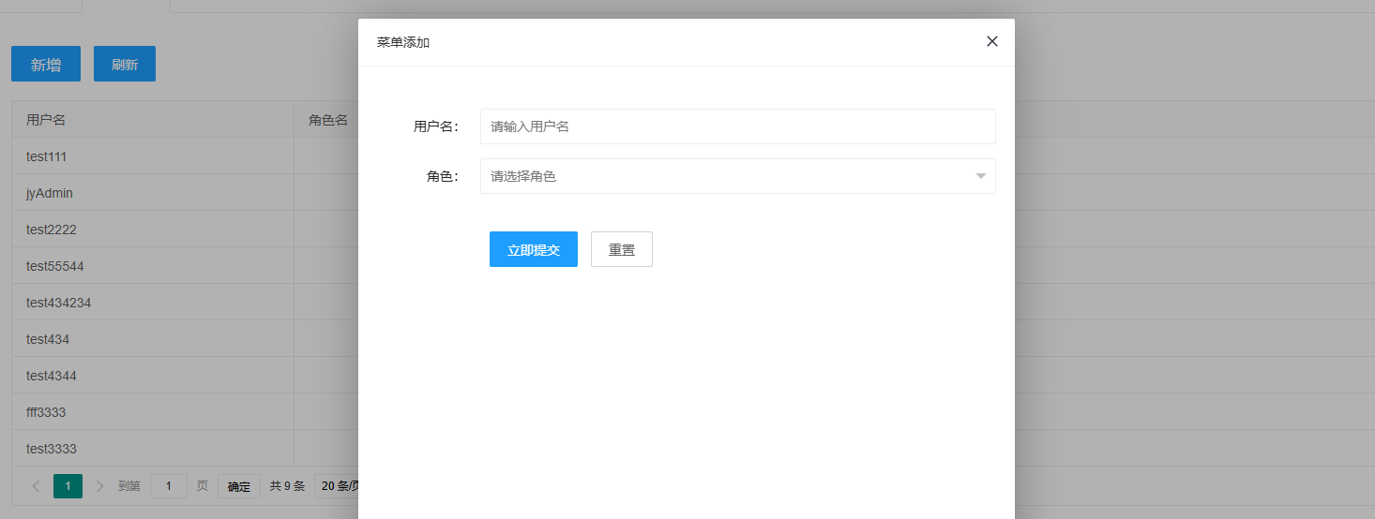

 |  |  | 点击列表左上角 加号 按钮，会弹出添加账号的表单
 |  |  |  | 表单说明：
 |  |  |  |  | 用户名: | 要添加的账号名
 |  |  |  |  |  | 最多30个字符
 |  |  |  |  | 角色： | 下拉选择角色，分配权限

 |  |  |  |  | 立即提交： | 表单填完以后，点击立即提交就能新增账号
 |  |  |  |  |  | 默认密码 jy123456

 |  | 3.2.2 修改账号

 |  | 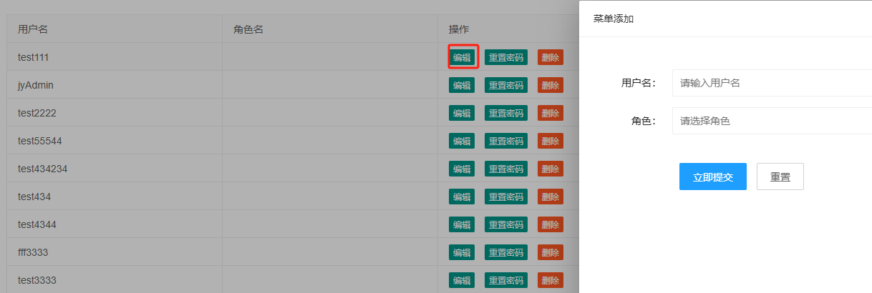

 |  |  | 点击列表中想修改的账号的那一行的编辑按钮，即可弹出对应角色的修改表单
 |  |  |  | 表单说明：
 |  |  |  |  | 用户名: | 要添加的账号名
 |  |  |  |  |  | 最多30个字符
 |  |  |  |  | 角色： | 下拉选择角色，分配权限
 |  |  |  |  |  | 超级管理员无法修改

 |  |  |  |  | 立即提交： | 表单填完以后，点击立即提交就能修改账号权限

 |  | 3.2.3 删除账号

 |  | 

 |  |  | 点击列表中想删除的账号的那一行的删除按钮，点击确定后即可删除指定角色

 |  | 3.2.4 重置密码

 |  | 

 |  | 点击重置密码按钮，把账号密码重置为jy123456

4.用户列表

 | 

 | 4.1 查询用户

 |  | 在输入栏输入 用户的userid(通过游戏内右图处红色区域处获取) 点击搜索即可查询出用户信息 |  |  |  |  | 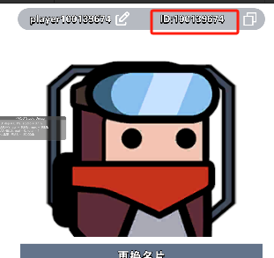
 |  | 包含
 |  |  | 玩家ID | 玩家的userid
 |  |  | 角色名称 | 玩家当前的名称
 |  |  | 锁定状态 | 玩家当前时候被限制登录
 |  |  | 在线状态 | 玩家当前是否在线
 |  |  | 操作 | 对玩家的操作列表

 |  | 操作按钮包含
 |  |  | 查看玩家资产 |  | 弹出玩家的金币，钻石，装备，道具的列表
 |  |  | 复制玩家数据 |  | 输入另外一个账号的userid，将当前账号的所有数据复制到
 |  |  |  |  |  | 输入的userid中
 |  |  | 踢下线 |  | 让玩家强制下线
 |  |  | 锁定/解除锁定 |  | 切换玩家的登录限制状态，锁定的玩家无法登陆

5.GM命令

 | 

 |  | 通过预设的命令 和参数，执行不同的服务器功能
 |  | 具体命令参考 GM命令
 |  | getReward(1;0;500)增加500体力

6.邮件

 | 6.1 邮件列表

 | 

 |  | 查询所有未发送邮件，收件人为1是全服，否则就是具体用户id

 | 6.2 发送邮件

 | 

 |  | 模板邮件需要填写的参数
 | 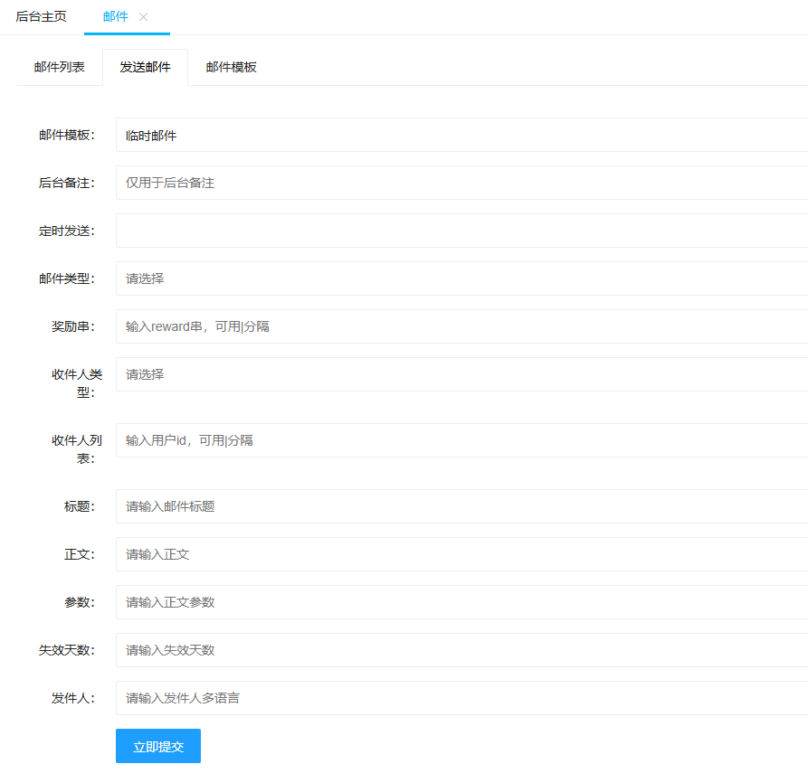

 |  | 临时邮件需要的参数
 |  | 模板邮件使用的是定义好的模板，临时模板是自定义的模板，所以需要填写更多的参数。

 | 6.3 邮件模板

 |  | 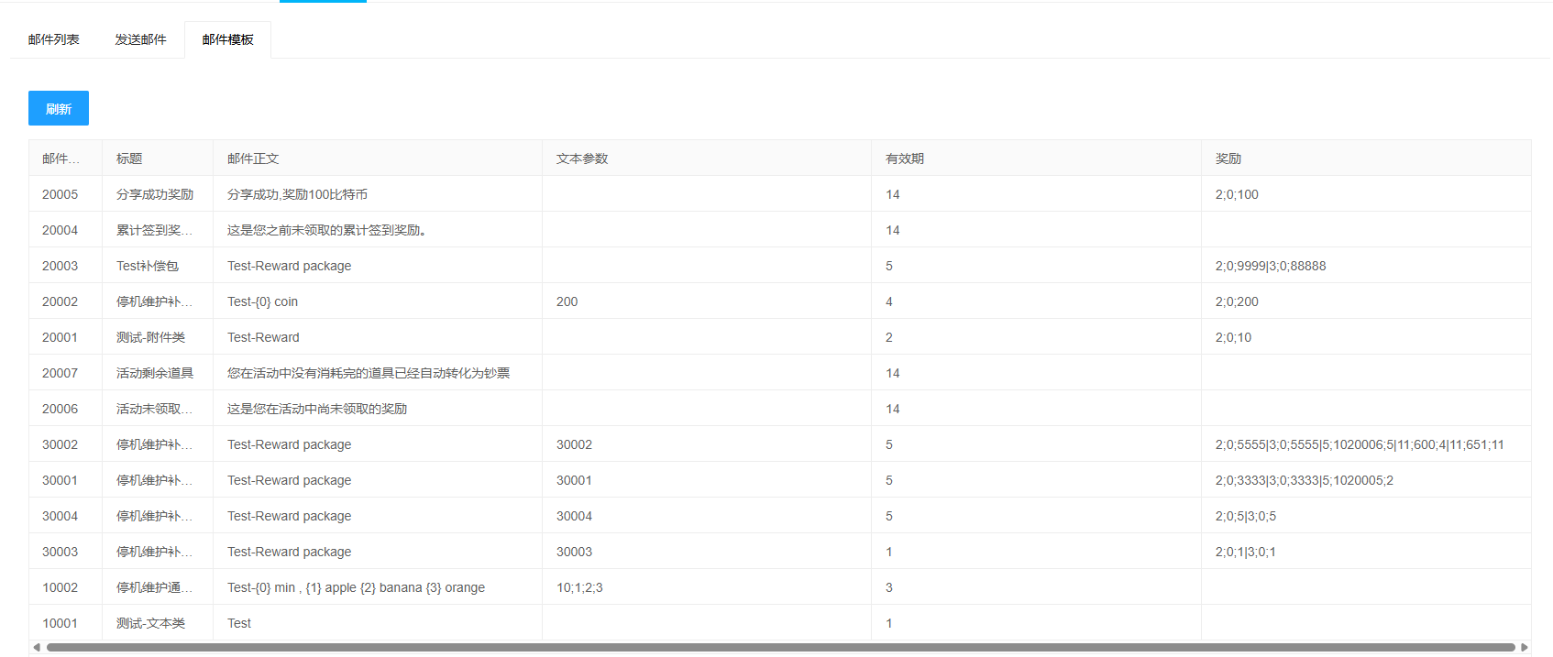

7.礼包

 | 7.1 礼包列表
 | 

 |  | 礼包列表可筛选状态，也可选择所有状态

 | 7.2 礼包配置

 | 

 |  | 礼包配置选择模板（如需加新的礼包请联系季语）

 | 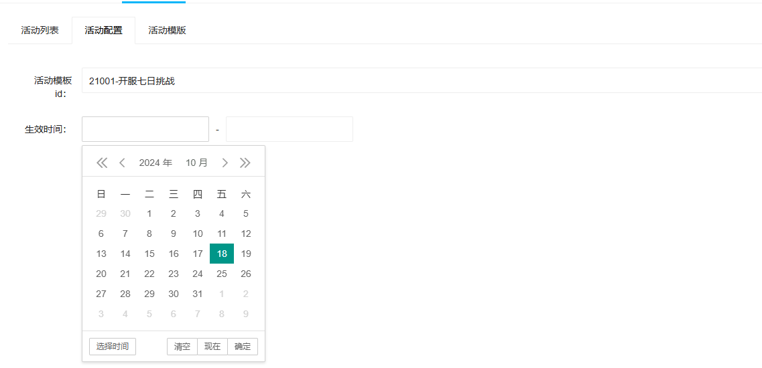

 |  | 礼包配置选择开始时间,结束时间由模板的有效期自动计算

 | 7.2 礼包模板

 | 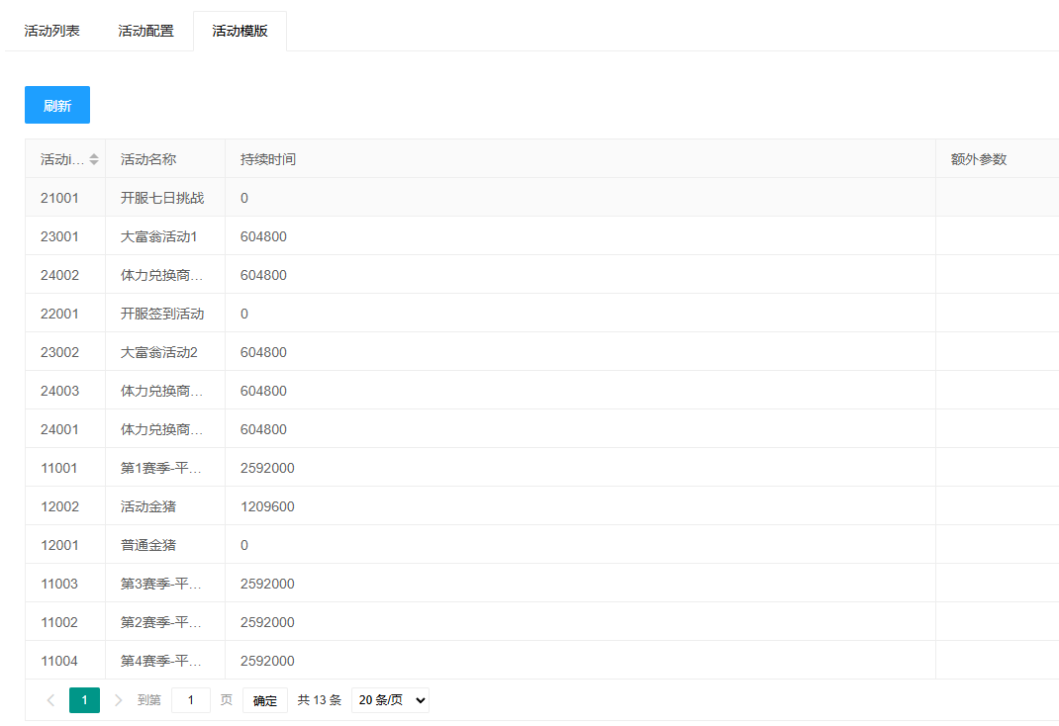

8.活动

 | 8.1 活动列表

 |  | 

 | 8.2 活动配置

 |  | 

 |  | 选择活动模板（如需添加新活动联系季语）

 |  | 

 |  | 选择开始时间，结束时间由模板决定自动计算（永久活动，填写开始结束时间一致）

 | 8.3 活动模板

 |  | 

9.抽奖管理

 | 9.1 宝箱列表

 |  | 

 | 9.2 宝箱配置

 |  | 

 |  | 选择宝箱模板（如需添加模板请联系季语）
 |  | 定时发送填写一个大于当前的时间定时发送
 | 9.3 宝箱模板

 |  | 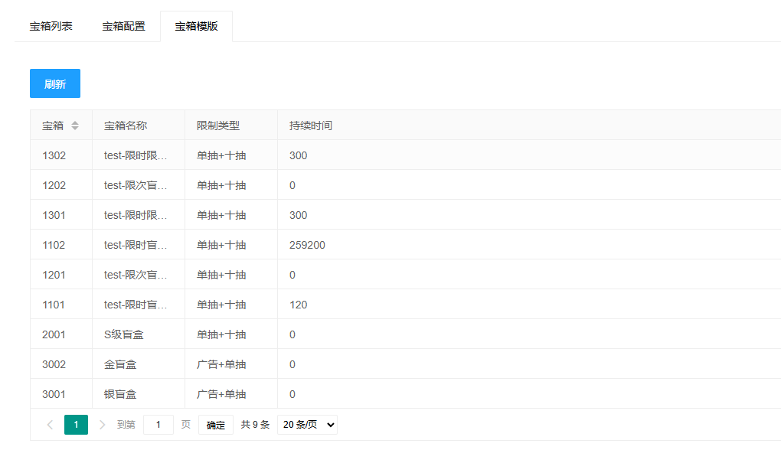

10.公告

 | 10.1 公告列表

 |  | 

 | 10.2 发送公告

 |  | 

 |  | 选择公告模板（如需添加模板请联系季语）
 |  | 生效时间选择起始时间
 | 10.3 公告模板

 |  | 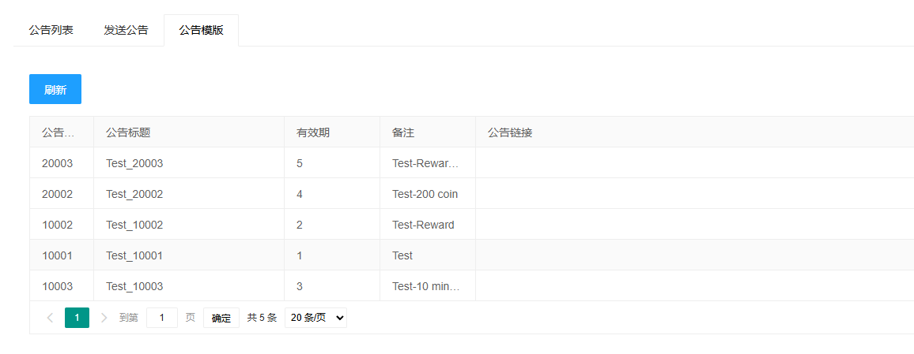

11.兑换码

 | 11.1 兑换码列表

 | 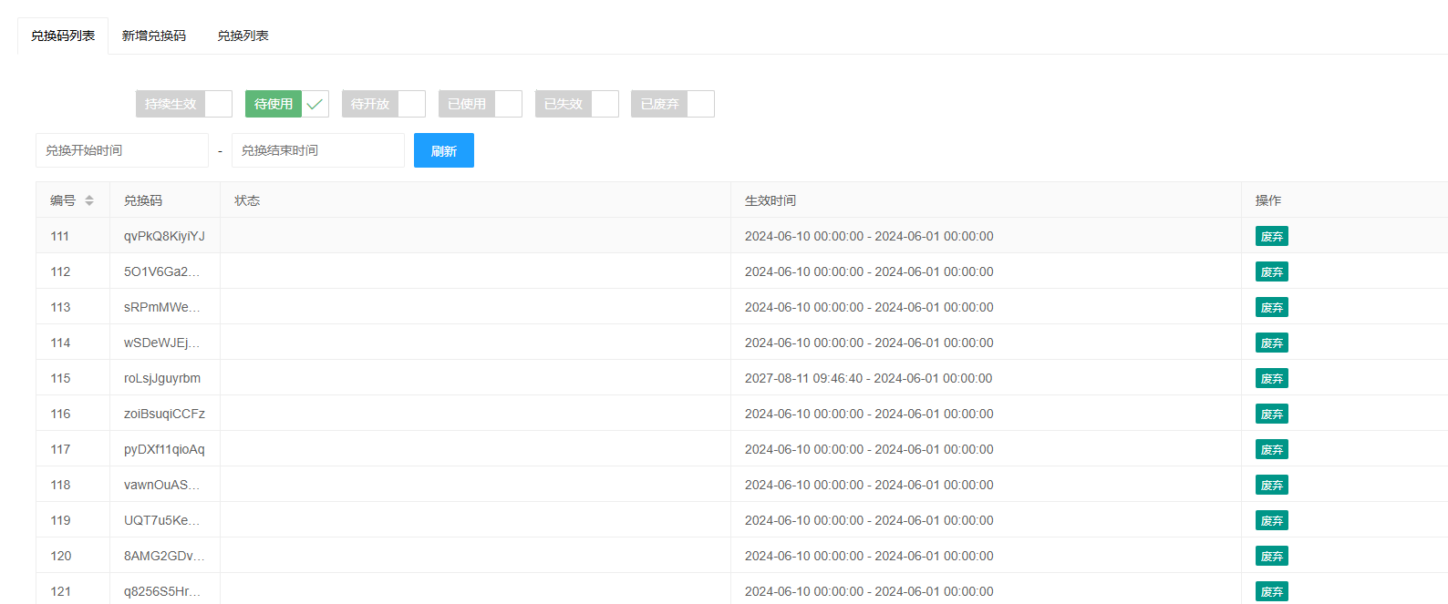

 |  | 公告列表展示所有公告的数据和信息，并且能够推送新的公告

 | 11.2 新增兑换码

 | 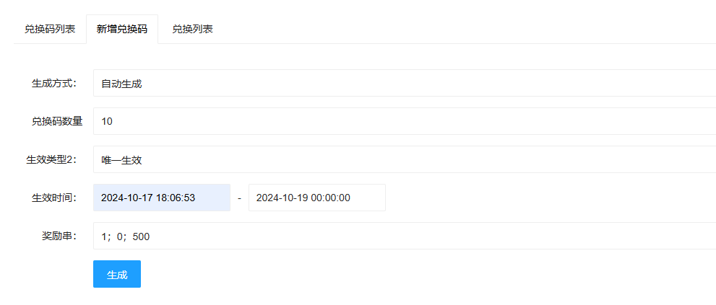

 |  | 点击左上角弹出添加公告的表单
 |  |  | 输入公告的详细内容和多语言
 |  |  | 输入文本参数
 |  |  | 输入有效期

 |  |  | 点击立即提交即可保存新的公告

 | 11.3 兑换列表

 | 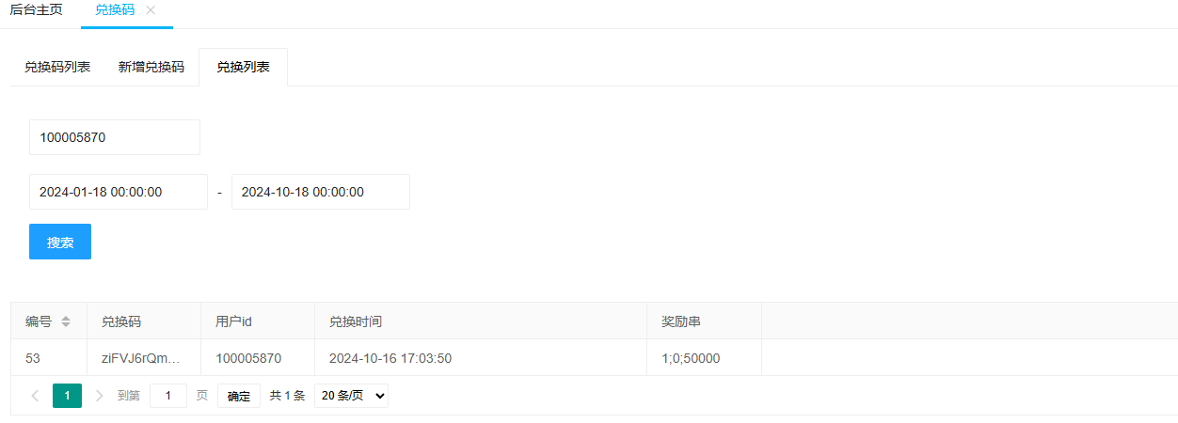

12.版本维护

 | 12.1 版本环境
 | 

 | 12.2 停机维护

 | 

 |  | 查询停机维护的列表

 | 

 |  | 编辑停机维护数据

